Flow kiểm tra giao hàng
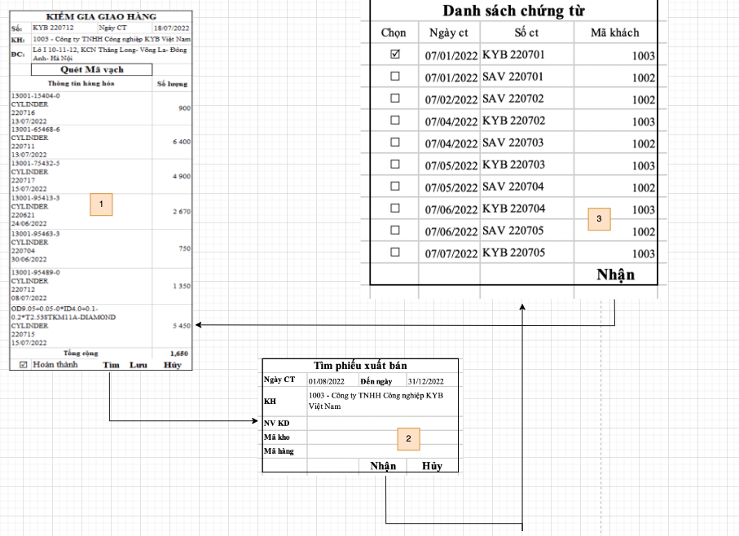

1. Check Giao hàng
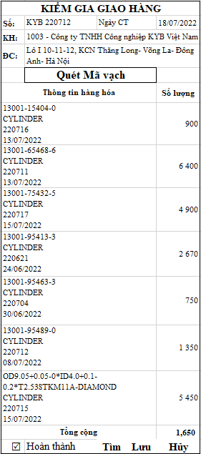
KIỂM GIA GIAO HÀNG |  |  |  |  |  | 1 | Để kiểm tra phiếu giao hàng cho khách hàng, người dùng vào chức năng kiểm tra giao hàng. Từ màn hình kiểm tra giao hàng người dùng chọn "Tìm" để tìm lại các phiếu giao
Số: | KYB 220712 |  | Ngày CT |  | 18/07/2022 |  | hàng chưa được kiểm tra (Nhưng phiếu giao hàng chưa được tích hoàn thành trên chức năng kiểm tra giao hàng và các phiếu chưa được kiểm tra).
KH: | 1003 - Công ty TNHH Công nghiệp KYB Việt Nam |  |  |  |  | 2 | Khi tích và nút tìm hệ thống sẽ hiển thị màn hình bên sheet "1.1 Find SO2", ở màn hình này người dùng sẽ nhập điều kiện tìm phiếu giao hàng cho khách và nhấn nhận để hệ
ĐC: | Lô I 10-11-12, KCN Thăng Long- Võng La- Đông Anh- Hà Nội |  |  |  |  |  | thống list ra danh sách các phiếu giao hàng đủ điều kiện trên màn hình bên sheet "1.2 DS phiếu giao hàng"
 | Quét Mã vạch |  |  |  |  | 3 | Trên màn hình bên sheet "1.2 DS phiếu giao hàng" người dùng sẽ chọn 1 phiếu giao hàng bất kỳ trên danh sách (chỉ được phép chọn 1 phiếu giao hàng duy nhất) để thực
Mã hàng |  | Tên hàng | Số lượng | Mã lô | Ngày nhập kho |  | hiện việc kiểm tra phiếu giao hàng.
13001-15404-0 |  | CYLINDER | 900 | 220716 | 13/07/2022 | 4 | Trên chức năng kiểm tra phiếu giao hàng những thông tin như số chứng từ, ngày chứng từ, khách hàng, đại chỉ được lấy từ phiếu giao hàng sang phiếu kiểm tra giao hàng, người dùng sẽ quét mã
13001-65468-6 |  | CYLINDER | 6 400 | 220711 | 13/07/2022 |  | vạch các sản phẩm vào ô "Quét mã vạch" của chức năng, nhập số lượng (SL trên tem quét vào khác số lượng trên phiếu giao hàng) hoặc quét nhiều lần để hệ thống cộng dồn số lượng. Mỗi lần quét mã vạch trung thông tin Mã hàng, Mã lô, ngày nhập kho hệ thống sẽ tự động cộng dồn số lượng lên mã đã tồn tại trên hệ thống và không được phép lớn hơn số lượng của phiếu giao hàng.
13001-75432-5 |  | CYLINDER | 4 900 | 220717 | 15/07/2022 | 5 | Trong quá trình quét mã vạch kiểm tra phiếu giao hàng, Nếu thông tin mã vạch quét vào mà có một trong các thông tin sau ko đúng hoặc không có với phiếu giao hàng được chọn
13001-95413-3 |  | CYLINDER | 2 670 | 220621 | 24/06/2022 |  | thì hệ thống sẽ cảnh báo cho người dùng biết gồm: Mã hàng, Mã lô, ngày nhập kho của lô hàng. Người dùng sẽ phải xác nhận tiếp tục hoặc hủy để không kiểm tra phiếu giao hàng nữa.
13001-95463-3 |  | CYLINDER | 750 | 220704 | 30/06/2022 | 6 | Khi có thông báo người dùng nhấn tiếp tục thì hệ thống sẽ tiếp tục cho quét mã vạch những mặt hàng tiếp theo trên phiếu kiểm tra giao hàng, Nếu nhấn hủy thì đồng nghĩa
13001-95489-0 |  | CYLINDER | 1 350 | 220712 | 08/07/2022 |  | với việc hủy bỏ toàn bộ phiếu kiểm tra giao hàng đang thực hiện.
13001-95499-0-PHOIDAI |  | CYLINDER | 5 450 | 220715 | 15/07/2022 | 7 | Sau khi hoàn tất việc kiểm tra phiếu giao hàng người dùng click chọn check box hoàn thành và Lưu phiếu kiểm tra giao hàng. Lúc này hệ thống sẽ check tổng số lượng của phiếu giao hàng với phiếu kiểm tra, nếu số lượng chênh lệch hệ thống sẽ cảnh báo 01 lần nữa cho người dùng biết và xử lý nghiệp vụ bên ngoài giữa các bộ phận với nhau.
Tổng cộng |  |  | 750 |  |  | Note | 1. Những trường hợp phiếu kiểm kê mà chưa được tích hoàn thành và đã được lưu vào hệ thống lần sau tìm lại phải được hiển thị trong DS phiếu giao hàng, và các dữ liệu đã được kiểm
£ | Hoàn thành |  | Tìm | Lưu | Hủy |  | tra phải được lư thông tin đầy đủ trên hệ thống, người dùng chỉ phải kiểm tra các mã hàng còn thiếu, hoặc lần trước kiểm tra nhưng không đúng thông tin.
 |  |  |  |  |  |  | 2. Những mã hàng được check đúng thông tin và đủ số lượng hệ thống sẽ đánh dấu check vào những thông tin đã check đủ để người dùng mở phiếu trên phần mềm biết được mã nào đã
 |  |  |  |  |  |  | check ok và mã nào đang chưa đúng, đủ thông tin với bộ phận kiểm tra phiếu giao hàng.
KIỂM GIA GIAO HÀNG |  |  |  |  |  |  | 3. Nếu Số lượng nhập vào hoặc quét mã vạch cộng dồn > Số lượng phiếu giao hàng, hệ thống sẽ cảnh báo và valid bằng số lượng của mã hàng trên phiếu giao hàng
Số: | KYB 220712 |  | Ngày CT |  | 18/07/2022 |  | (không cho phép số lượng kiểm tra được lớn hơn số lượng của phiếu giao hàng)
KH: | 1003 - Công ty TNHH Công nghiệp KYB Việt Nam |  |  |  |  |  | 4. Sau khi lưu phiếu kiểm tra giao hàng trên hệ thống phần mềm sẽ hiển thị phiếu xuất bán hàng như hình dưới để người dùng trên phần mềm biết mã nào đủ, mã nào còn thiếu.
ĐC: | Lô I 10-11-12, KCN Thăng Long- Võng La- Đông Anh- Hà Nội
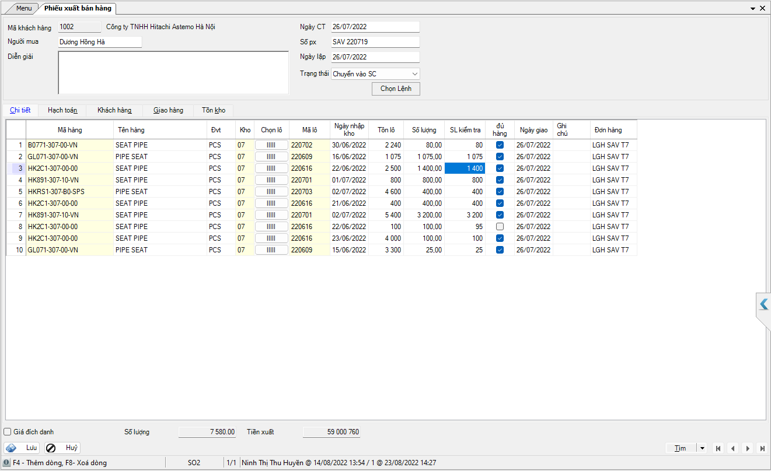
 | Quét Mã vạch
Thông tin hàng hóa |  |  |  |  | Số lượng
13001-15404-0 CYLINDER 220716 13/07/2022 |  |  |  |  | 900
13001-65468-6 CYLINDER 220711 13/07/2022 |  |  |  |  | 6 400
13001-75432-5 CYLINDER 220717 15/07/2022 |  |  |  |  | 4 900
13001-95413-3 CYLINDER 220621 24/06/2022 |  |  |  |  | 2 670
13001-95463-3 CYLINDER 220704 30/06/2022 |  |  |  |  | 750
13001-95489-0 CYLINDER 220712 08/07/2022 |  |  |  |  | 1 350
OD9.05+0.05-0*ID4.0+0.1-0.2*T2.53STKM11A-DIAMOND CYLINDER 220715 15/07/2022 |  |  |  |  | 5 450
Tổng cộng |  |  |  |  | 1,650
R | Hoàn thành |  | Tìm | Lưu | Hủy

Flow phiếu xuất kho
